问题
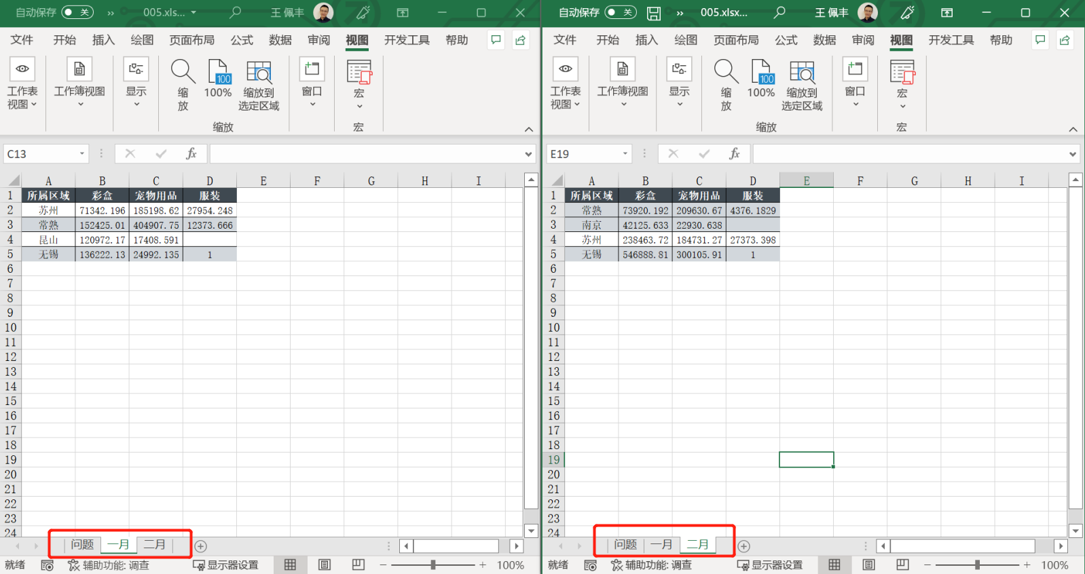
 |  | 课后小练习

任务：
 | 垂直并排比较“一月”表和“二月”表，完成效果如下图所示。

